Feuil1
 | Filtres de Sallen-Key
 | Passe-Bas |  |  |  |  | Passe-Haut
 | 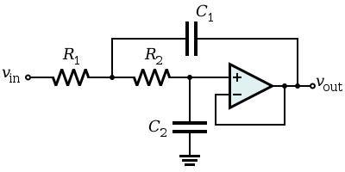 |  |  |  |  | 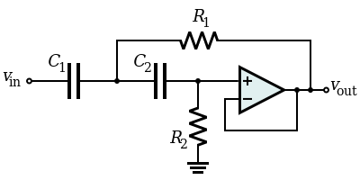

Fréquence centrale | R1 | R2 | C1 | C2 | Gain max | R1 | R2 | C1 | C2 | Gain max
40kHz | 820 + 500 Ω | 1,2 kΩ ±5% | 47 nF ±10% | 220 pF ±10% | 7.3 | 470 + 500 Ω | 22 kΩ | 1 nF | 1 nF | 2.8
40Hz | 47 + 100 kΩ | 82 kΩ ±5% | 1,5 µF ±1% | 1,5 nF ±10% | 11 | 82 kΩ ±5% | 180 kΩ ±5% | 47 nF ±10% | 47 nF ±10% | 0.8
80Hz | 150 + 100 kΩ | 180 kΩ ±5% | 47 nF ±10% | 2,2 nF ±10% | 2.3 | 1,8 + 2 kΩ | 680 kΩ ±5% | 47 nF ±10% | 47 nF ±10% | 6.5

